关系图
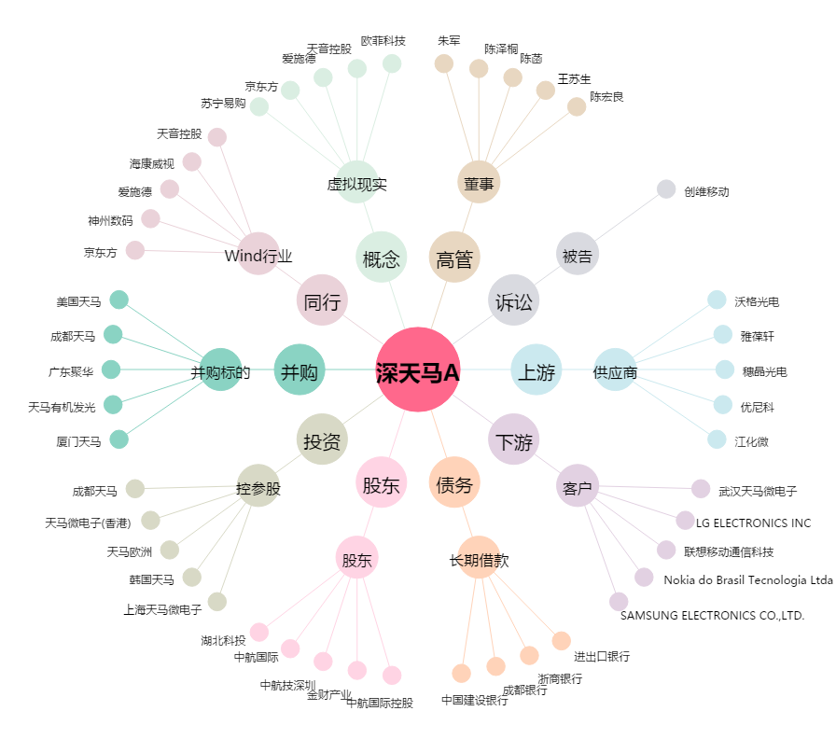
深天马A[000050.SZ] - 关系概览图

